表紙・改定履歴
Webダイレクト販売
コード値参照API 詳細設計書

© 2020 Sasuke Financial Lab Inc.

変 更 記 録
版数 REV. | 作成更新日 | 変 更 内 容 | 担 当
01 | 2020-10-16 | 初版 | 飯田
02 | 2021-01-06 | インターフェースシートを追加 数値型フラグをプロセスに反映 設定項目の返却をプロセスに反映 | 前原
03 | 2021-02-03 | 黒字化 | 佐藤宏樹
04 | 2021-02-05 | インターフェース画像が古かったので更新 | 前原

インターフェース
詳細設計 |  |  | 大項目 | 小項目 | 詳細

 | インターフェース

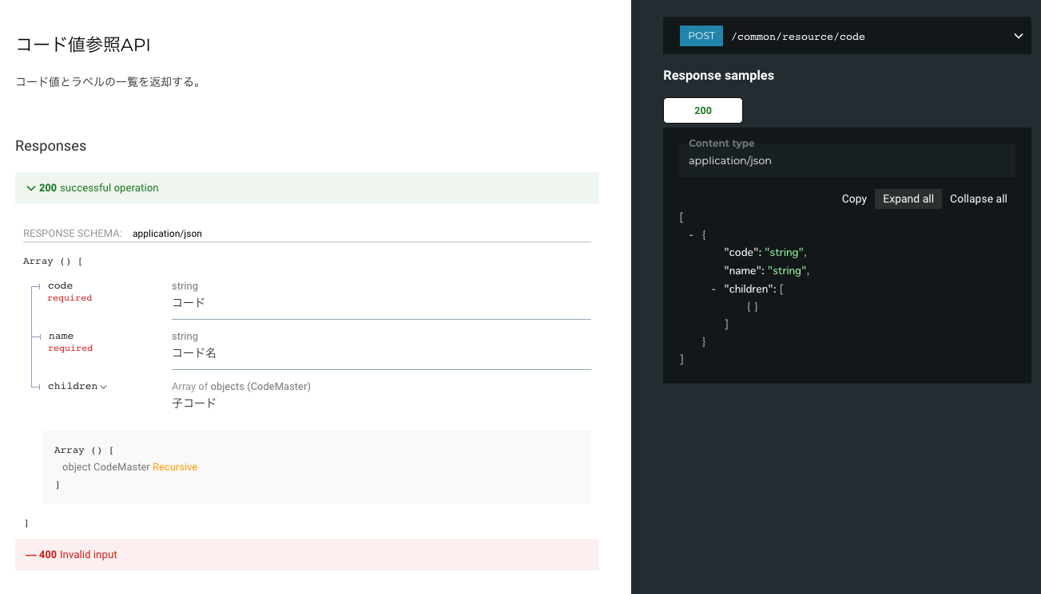

 | エラーコード
 |  | API共通定義書の「リクエスト・レスポンス仕様」シートを参照

プロセス
詳細設計 |  |  |  |  |  |  | 大項目 |  |  |  |  |  | 小項目 |  |  | 詳細

 | シーケンス

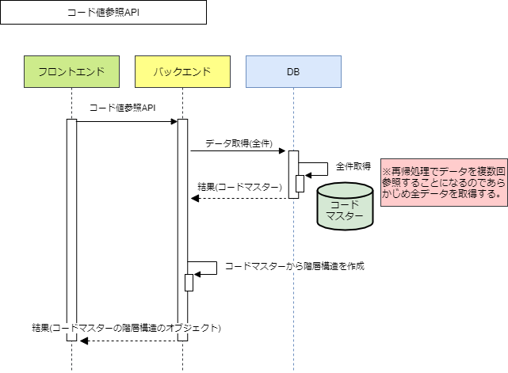

 | プロセス詳細
 | １． | コードマスターを全件取得する。
 |  | ※再帰処理でデータを複数回参照することになるのであらかじめ全データを取得する。

 |  | SQL |  |  |  |  |  |  |  |  |  |  |  |  | パラメータ |  |  |  | 説明
 |  | SELECT |  |  | コードマスター.コードID
 |  |  |  |  | コードマスター.コード
 |  |  |  |  | コードマスター.論理名
 |  |  |  |  | コードマスター.物理名
 |  |  |  |  | コードマスター.数値型フラグ
 |  |  |  |  | コードマスター.親ID
 |  | FROM |  |  | コードマスター
 |  | WHERE |  |  | コードマスター.削除フラグ = FALSE
 |  | ORDER BY |  |  | コードマスター.コードID |  |  |  |  | ASC

 |  | 戻り値 |  |  |  | List<コードマスターDTO> |  |  |  |  |  |  | 備考
 |  | 項目名（和） |  |  |  |  |  | 項目名（英） |  |  | 型 |  | パラメータ |  |  |  |  | 説明
 |  | コードID |  |  |  |  |  | codeId |  |  | int |  | SQL結果.コードID
 |  | コード |  |  |  |  |  | code |  |  | string |  | SQL結果.コード
 |  | 論理名 |  |  |  |  |  | logicalName |  |  | string |  | SQL結果.論理名
 |  | 物理名 |  |  |  |  |  | physicalName |  |  | string |  | SQL結果.物理名
 |  | 数値型フラグ |  |  |  |  |  | isInt |  |  | boolean |  | SQL結果.数値型フラグ
 |  | 親ID |  |  |  |  |  | parentId |  |  | int |  | SQL結果.親ID

 | ２． | 起点となるコードマスターの配列「List<起点コードマスターDTO>」を作成するため、「List<コードマスターDTO>」の配列数分ループして以下の処理を行う。
 |  | ２． | １． | 「List<コードマスターDTO>」から１件「コードマスターDTO」を取得する。
 |  | ２． | ２． | 取得した「コードマスターDTO」の「親ID」がNULLの場合、「List<起点コードマスターDTO>」配列へ追加する。
 |  |  |  | 空でない場合は次の要素へ処理を進める。

 |  | 戻り値 |  |  |  | List<起点コードマスターDTO> |  |  |  |  |  |  | 備考
 |  | 項目名（和） |  |  |  |  |  | 項目名（英） |  |  | 型 |  | パラメータ |  |  |  |  | 説明
 |  | コードID |  |  |  |  |  | codeId |  |  | int |  | SQL結果.コードID |  |  |  |  | 例：16
 |  | コード |  |  |  |  |  | code |  |  | string |  | SQL結果.コード |  |  |  |  | 例：00
 |  | 論理名 |  |  |  |  |  | logicalName |  |  | string |  | SQL結果.論理名 |  |  |  |  | 例：”職業”
 |  | 物理名 |  |  |  |  |  | physicalName |  |  | string |  | SQL結果.物理名 |  |  |  |  | 例："occupation"
 |  | 数値型フラグ |  |  |  |  |  | isInt |  |  | boolean |  | SQL結果.数値型フラグ |  |  |  |  | 例：TRUE
 |  | 親ID |  |  |  |  |  | parentId |  |  | int |  | SQL結果.親ID |  |  |  |  | 例：NULL

 |  | 例：職業コード
 |  | コードID |  |  | コード |  | 論理名 |  |  |  |  | 物理名 |  | 数値型フラグ | 親ID
 |  | 16 |  |  | 00 |  | 職業 |  |  |  |  | occupation |  | FALSE | NULL
 |  | 1601 |  |  | 01 |  | 会社員・団体職員・公務員 |  |  |  |  | companyEmployees |  | FALSE | 16
 |  | 1602 |  |  | 02 |  | パート・アルバイト・派遣社員・契約社員 |  |  |  |  | parttime |  | FALSE | 16
 |  | 1603 |  |  | 03 |  | 会社役員・団体役員 |  |  |  |  | companyOfficers |  | FALSE | 16
 |  | 1604 |  |  | 04 |  | 自営業 |  |  |  |  | companyOccupation |  | FALSE | 16
 |  | 1605 |  |  | 05 |  | 主婦・主夫 |  |  |  |  | housewife |  | FALSE | 16
 |  | 1606 |  |  | 06 |  | 学生・予備校生・未就学児 |  |  |  |  | students |  | FALSE | 16
 |  | 1607 |  |  | 07 |  | 年金生活者・資産生活者 |  |  |  |  | pensioners |  | FALSE | 16
 |  | 1608 |  |  | 08 |  | 無職 |  |  |  |  | unemployed |  | FALSE | 16

 | ３． | 「List<起点コードマスターDTO>」配列数分、以下の処理を行う。
 |  | ３． | １． | 「List<起点コードマスターDTO>」から１件「コードマスターDTO」を取得する。
 |  | ３． | ２． | 「コードマスターDTO」から「コード情報オブジェクト」の「コード」「論理名」「物理名」を登録する。
 |  | ３． | ３． | 「コードマスターDTO.コードID」と「List<コードマスターDTO>」の「親ID」と一致するデータのリストを取得する。
 |  | ３． | ４． | リストが空でない場合、配列数分「４」の処理を行い「コード情報オブジェクト.子コード」へデータを登録する。
 |  |  |  | ※再帰処理は10階層まで対応する。

 |  | 戻り値 |  |  |  | List<コード情報オブジェクト> |  |  |  |  |  |  | 備考
 |  | 項目名（和） |  |  |  |  |  | 項目名（英） |  |  | 型 |  | パラメータ |  |  |  |  | 説明
 |  | コード |  |  |  |  |  | code |  |  | string | integer |  | コードマスターDTO.コード |  |  |  |  | 例：00 ※数値型フラグがTRUEならstringからintegerに変換
 |  | 論理名 |  |  |  |  |  | logicalName |  |  | string |  | コードマスターDTO.論理名 |  |  |  |  | 例：”職業”
 |  | 物理名 |  |  |  |  |  | physicalName |  |  | string |  | コードマスターDTO.物理名 |  |  |  |  | 例："occupation"
 |  | 子コード |  |  |  |  |  | children |  |  | List<Object> |  |  |  |  |  |  | ※10階層まで対応する
 |  |  | コード |  |  |  |  |  | code |  | string | integer |  | コードマスターDTO.コード |  |  |  |  | 例：01
 |  |  | 論理名 |  |  |  |  |  | logicalName |  | string |  | コードマスターDTO.論理名 |  |  |  |  | 例：”会社員・団体職員・公務員”
 |  |  | 物理名 |  |  |  |  |  | physicalName |  | string |  | コードマスターDTO.物理名 |  |  |  |  | 例："companyEmployees"
 |  |  | 子コード |  |  |  |  |  | children |  | List<Object>
 |  |  |  | コード |  |  |  |  |  | code | string | integer |  | コードマスターDTO.コード
 |  |  |  | 論理名 |  |  |  |  |  | logicalName | string |  | コードマスターDTO.論理名
 |  |  |  | 物理名 |  |  |  |  |  | physicalName | string |  | コードマスターDTO.物理名

 | ４． | バックエンドで保持している定数などの設定項目のうち、フロントエンドに必要なものを ３．で作成した「List<コードマスターDTO>」の末尾に加える。

 |  | 戻り値 |  |  |  | List<コード情報オブジェクト> |  |  |  |  |  |  | 備考
 |  | 項目名（和） |  |  |  |  |  | 項目名（英） |  |  | 型 |  | パラメータ |  |  |  |  | 説明
 |  | コード |  |  |  |  |  | code |  |  | string | integer |  | 設定項目.値 |  |  |  |  | 例：5
 |  | 論理名 |  |  |  |  |  | logicalName |  |  | string |  | 設定項目.論理名 |  |  |  |  | 例：”ログイン施行最大回数”
 |  | 物理名 |  |  |  |  |  | physicalName |  |  | string |  | 設定項目.物理名 |  |  |  |  | 例：”loginTrialMaxTimes”

 | ５． | レスポンスを作成する。
 |  | 項目名 |  |  |  |  |  |  |  |  | パラメータ |  |  |  |  |  | 説明
 |  | コード情報リスト |  |  |  |  |  |  |  |  | List<コード情報オブジェクト>

